Asset
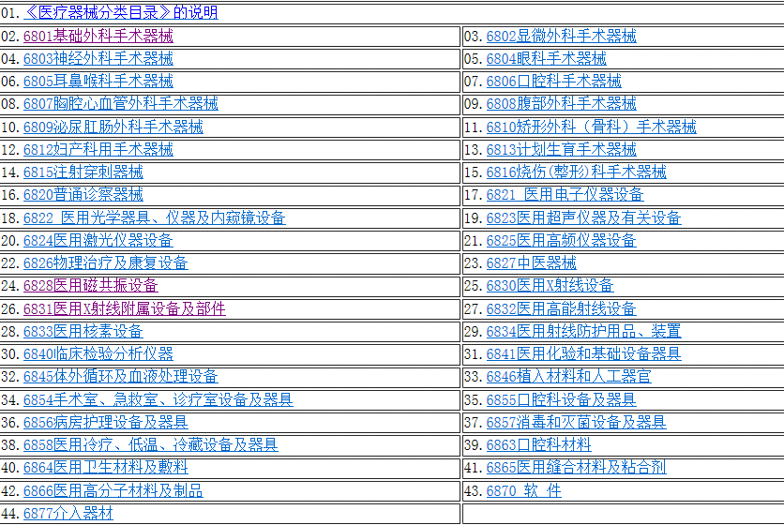
Table | Field Desc(En) | Field Name | Field Type | Nullable | FK | Ref Code | Field Desc(Zh)
asset_info
 |  | id | serial | not null |  |  | 设备唯一标识
 |  | site_id | int | not null | site_info
 | Name | name | varchar(64) | not null |  |  | 设备名称
 | Alias | alias_name | varchar(64) |  |  |  | 设备别名
 | FunctionGroup | function_group | int |  |  | asset_function_group | 功能分组
 | FunctionType | function_type | int |  |  | asset_function_type | 设备类型
 | FunctionGrade | function_grade | int |  |  | asset_function_grade | 功能等级
 | Manufacture | manufacture | varchar(64) |  |  |  | 制造商
 | Vendor | vendor | varchar(64) |  |  |  | 供应商
 |  | supplier_id | int |  |  |  | 供应商ID
 | Maitanance | maitanance | varchar(64) |  |  |  | 维修商
 | MaitananceTel | maitanance_tel | varchar(32) |  |  |  | 维修电话

 | SerialNum | serial_num | varchar(64) |  |  |  | 设备编号（制造商）
 | DepartNum | depart_num | varchar(64) |  |  |  | 设备编号（院方）
 | FinancingNum | financing_num | varchar(64) |  |  |  | 资产编号
 | Barcode | barcode | varchar(64) |  |  |  | 条码
 | ClinicalNum | modality_id | varchar(64) |  |  |  | 院内IT系统编号

 | LocationCode | location_code | varchar(64) |  |  |  | 安装位置编码
 | LocationName | location_name | varchar(64) |  |  |  | 安装位置
 | Hospital_id | hospital_id | int | not null | org_info |  | 所属院区
 | Department_id | clinical_dept_id | int |  | org_info |  | 所属科室
 |  | clinical_dept_name | varchar(64) |  | org_info.name |  | 所属科室
 | Group | asset_group | int |  |  | asset_group | 所属设备类型 | 医疗设备分类与编号 目前较提倡的分类法有三大类，即诊断设备类、治疗设备类及辅助设备类。 1、诊断设备类 可分为八类，即X射线诊断设备、超声诊断设备、功能检查设备、内窥镜检查设备、核医学设备、实验诊断设备及病理诊断装备。 2、治疗设备类 可分为10类。 （1）病房护理设备（2）手术设备（3）放射治疗设备（4）核医学治疗设备（5）理化设备（6）激光设备（7）透析治疗设备（8）体温冷冻设备（9）急救设备（10）其它治疗设备 3、辅助设备类 包括消毒灭菌设备、制冷设备、中心吸引及供氧系统、空调设备、制药机械设备、血库设备、医用数据处理设备、医用录像摄影设备等。
 |  | asset_dept_id | int | not null | org_info |  | 所属设备科
 | Responsible | asset_owner_id | int | not null | user_account |  | 责任人
 | Responsible | asset_owner_name | varchar(16) | not null | user_account.name |  | 责任人
 | ResponsibleTel | asset_owner_tel | varchar(16) |  |  |  | 责任人电话
 | Responsible | asset_owner_id2 | int | not null | user_account |  | 责任人B
 | Responsible | asset_owner_name2 | varchar(16) | not null | user_account.name |  | 责任人B
 | ResponsibleTel | asset_owner_tel2 | varchar(16) |  |  |  | 责任人B电话
 | Valid | is_valid | bool | not null |  |  | 是否有效（使用）
 | Status | status | int | not null |  | asset_status | 当前状态（Up/Down/Partial/...）

 | ManufactDate | manufact_date | date |  |  |  | 出厂日期
 | PurchaseDate | purchase_date | date |  |  |  | 购买日期
 | ArriveDate | arrive_date | date |  |  |  | 到货日期
 | InstallDate | install_date | date |  |  |  | 安装日期
 | WarrantyDate | warranty_date | date |  |  |  | 保修截止日期
 | TerminateDate | terminate_date | date |  |  |  | 报废日期
 | PlanDate | last_pm_date | date |  |  |  | 计划内最近一次维护日期
 |  | last_metering_date | date |  |  |  | 上次计量日期
 |  | last_qa_date | date |  |  |  | 上次质控日期

 | PurchasePrice | purchase_price | float |  |  |  | 采购价格
 | SalvageValue | salvage_value | float |  |  |  | 最终残值
 | Lifecycle | lifecycle | int |  |  |  | 使用年限(单位:月份)
 | DepreciationMethod | depreciation_method | int |  |  | depreciation_method | 折旧算法（1 平均 2 加速双倍余额 3 加速年限）
 |  | clinical_owner_id | int |  |  |  | 科室负责人
 |  | clinical_owner_name | varchar(16) |  |  |  | 科室负责人
 |  | clinical_owner_tel | varchar(16) |  |  |  | 科室负责人电话
 |  | registration_no | varchar(64) |  |  |  | 注册证号
 |  | factory_warranty_date |  |  |  |  | (出厂)质保日期
 |  | qr_code | varchar(16) |  |  |  | 二维码
 |  | fe_user_id | int |  |  |  | 第三方维修工程师
 |  | dispatch_mode | int |  |  |  | 1: 专人派工 / 2: 抢单 /3: 自动派工

asset_file_attachment |  | asset_file_attachment
 |  | id | serial | not null
 |  | site_id | int | not null
 |  | hospital_id | int | not null
 |  | asset_id | int | not null
 |  | name | varchar(64) | not null
 |  | file_type | varchar(64) | not null |  | 照片/合同/用户手册
 |  | file_url | varchar(128) | not null
 |  | file_id | int | not null

